Listado
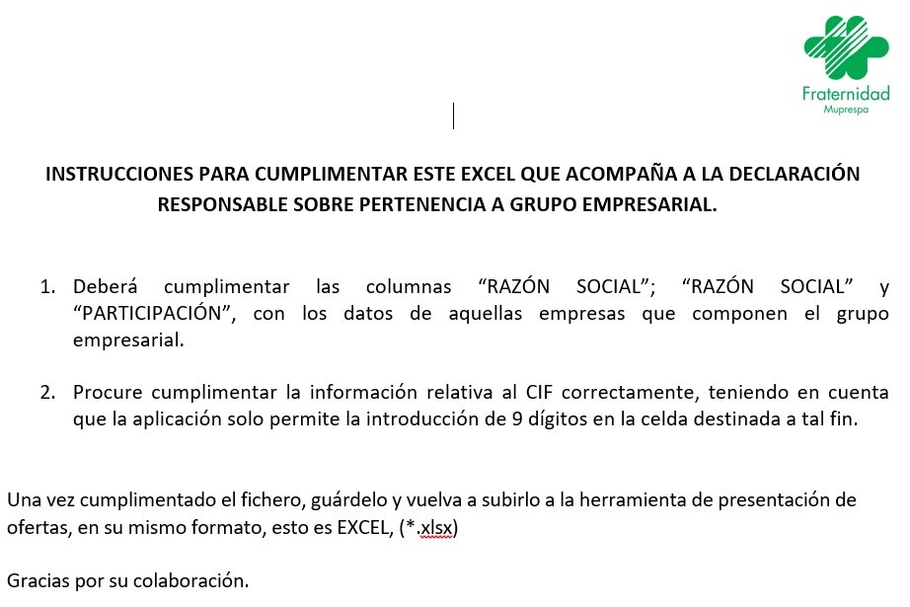
NIF | RAZÓN SOCIAL | PARTICIPACIÓN % | LICITADOR

